S299 (3)
Ref. | Dec. | Item No. | Pic. | 款式做法以及改版说明 | STONE COLOR | CHINESE | Plating | SIZE 美围 |  |  |  |  |  |  |  | Q'ty (pcs) | Unit Weight(g) | Total WT(G) | Silver Price (USD/g) | Labor Price (USD/g) | Price (USD/g) | Total (USD)

序号 | 产品类别 | 产品编号 | 图片 |  | 石头色 | 石头色中文 | 电镀 | 3 | 4 | 5 | 6 | 7 | 8 | 9 | 10 | 数量（pcs） | 成品单重（g/pcs） | 总重（g） | 银价单价按克 | 工费单价按克 | 单价按克 | 总金额
1 | 耳环 | SE36355 |  |  | WHITE CZ | 白 | RODHIUM PLATE 镀白 |  |  |  |  |  |  |  |  | 80 | 3.17 | 253.60 | US$2.98 | US$0.72 | US$3.70 | US$938.32
2 | 耳环 | SE30536-D |  |  | WHITE CZ | 白 | RODHIUM PLATE 镀白 |  |  |  |  |  |  |  |  | 50 | 3.71 | 185.50 | US$2.98 | US$0.55 | US$3.53 | US$654.82
3 | 项链 | SN10502-S |  |  | WHITE CZ | 白 | RODHIUM PLATE 镀白 | 40+2.5+2.5CM,延长链同原链条 |  |  |  |  |  |  |  | 30 | 4.76 | 142.80 | US$2.98 | US$0.76 | US$3.74 | US$534.07
4 | 耳环 | SE30537-D |  |  | WHITE CZ | 白 | RODHIUM PLATE 镀白 |  |  |  |  |  |  |  |  | 30 | 2.83 | 84.90 | US$2.98 | US$0.67 | US$3.65 | US$309.89
5 | 项链 | SN10498-SD |  |  | WHITE CZ | 白 | RODHIUM PLATE 镀白 | 40+2.5+2.5CM,延长链同原链条 |  |  |  |  |  |  |  | 25 | 5.05 | 126.25 | US$2.98 | US$0.72 | US$3.70 | US$467.13
6 | 耳环 | SE30533-D |  |  | WHITE CZ | 白 | RODHIUM PLATE 镀白 |  |  |  |  |  |  |  |  | 30 | 3.86 | 115.80 | US$2.98 | US$0.76 | US$3.74 | US$433.09
7 | 项链 | SN08021-SD |  |  | WHITE CZ | 白 | RODHIUM PLATE 镀白 | 40+2.5+2.5CM,延长链同原链条 |  |  |  |  |  |  |  | 20 | 3.31 | 66.20 | US$2.98 | US$0.68 | US$3.66 | US$242.29
8 | 耳环 | SE16981-D |  |  | WHITE CZ | 白 | RODHIUM PLATE 镀白 |  |  |  |  |  |  |  |  | 20 | 4.66 | 93.20 | US$2.98 | US$0.75 | US$3.73 | US$347.64
9 | 项链 | SN18664-S |  |  | WHITE CZ | 白 | RODHIUM PLATE 镀白 | 40+2.5+2.5CM,延长链同原链条 |  |  |  |  |  |  |  | 20 | 7.07 | 141.40 | US$2.98 | US$0.78 | US$3.76 | US$531.66
10 | 项链 | SN19645-S | 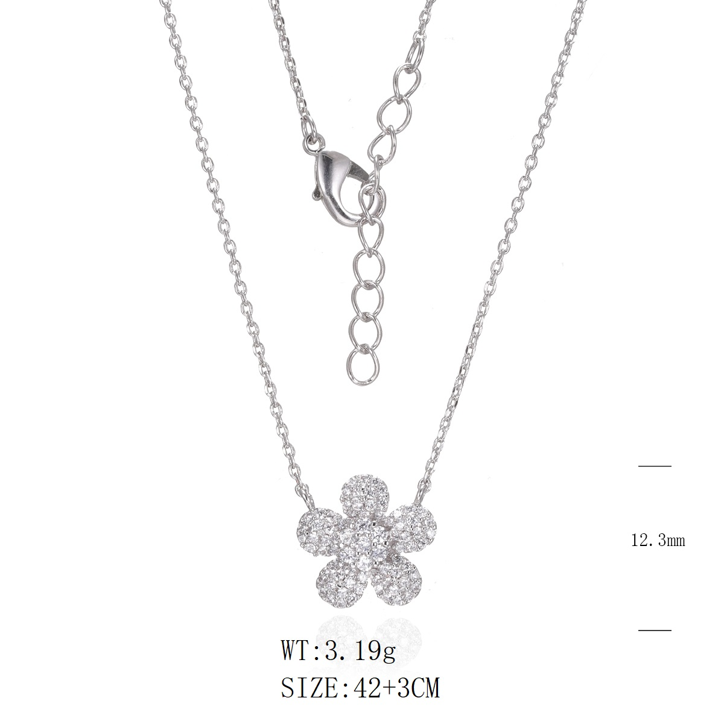 |  | WHITE CZ | 白 | RODHIUM PLATE 镀白 | 40+2.5+2.5CM,延长链同原链条 |  |  |  |  |  |  |  | 20 | 3.19 | 63.80 | US$2.98 | US$0.86 | US$3.84 | US$244.99
11 | 耳环 | SE37572 |  |  | PEARL AND SMALL CZ WHITE | 白+淡水珠（淡水珠1.5元/粒） | RODHIUM PLATE 镀白 |  |  |  |  |  |  |  |  | 40 | 2 | 80.00 | US$2.98 | US$2.22 | US$5.20 | US$416.00
12 | 项链 | SN12479-T |  |  | PEARL AND SMALL CZ WHITE | 白+淡水珠（淡水珠1.5元/粒） | RODHIUM PLATE 镀白 | 40+2,5+2,5，延长链同原链条 |  |  |  |  |  |  |  | 40 | 1.96 | 78.40 | US$2.98 | US$1.83 | US$4.81 | US$377.10
13 | 戒指 | SJ49760 |  |  | WHITE CZ | 白 | RODHIUM PLATE 镀白 | #5 - 40 #6 - 35 #7 - 45 #8 - 20#9 - 10 |  |  |  |  |  |  |  | 150 | 3.9 | 585.00 | US$2.98 | US$0.43 | US$3.41 | US$1,994.85
14 | 耳环 | SE30899 |  |  | WHITE CZ | 白 | RODHIUM PLATE 镀白 |  |  |  |  |  |  |  |  | 50 | 2.07 | 103.50 | US$2.98 | US$0.36 | US$3.34 | US$345.69
15 | 项链 | SN22524-S |  |  | WHITE CZ | 白 | RODHIUM PLATE 镀白 | 40+2.5+2.5CM,延长链同原链条 |  |  |  |  |  |  |  | 40 | 2.47 | 98.80 | US$2.98 | US$0.86 | US$3.84 | US$379.39
16 | 戒指 | SJ44675 |  |  | CRYSTAL AND SMALL CZ WHITE | 白 | RODHIUM PLATE 镀白 | #5 - 20 #6 - 18 #7 - 25 #8 - 15#9 - 10 |  |  |  |  |  |  |  | 88 | 1.91 | 168.08 | US$2.98 | US$0.59 | US$3.57 | US$600.05
17 | 项链 | SN21435-S |  |  | WHITE CZ | 白 | RODHIUM PLATE 镀白 | 40+2.5+2.5CM,延长链同原链条 |  |  |  |  |  |  |  | 40 | 3.22 | 128.80 | US$2.98 | US$0.66 | US$3.64 | US$468.83
18 | 耳环 | SE04105 |  |  | WHITE CZ | 白 | RODHIUM PLATE 镀白 |  |  |  |  |  |  |  |  | 60 | 3.5 | 210.00 | US$2.98 | US$0.41 | US$3.39 | US$711.90
total |  |  |  |  |  |  |  |  |  |  |  |  |  |  |  | 833 |  | 2726.03 |  |  |  | US$9,997.71

